Cotizacion Construccion
 | CONSTRUCCIÓN |  |  |  | Cotizacion #: |  |  | 0001253
 |  |  |  |  | Fecha: |  |  | 2022-01-01

 | COTIZACION

 | DE: | Nombre de la empresa | PARA: | Nombre de la empresa
 |  | Direccion |  | Direccion
 |  | RUC |  | RUC
 |  | Distrito - Provincia |  | Distrito -Provincia
 |  | Telefonos |  | Telefonos
 |  | Correo electronico |  | Correo electronico
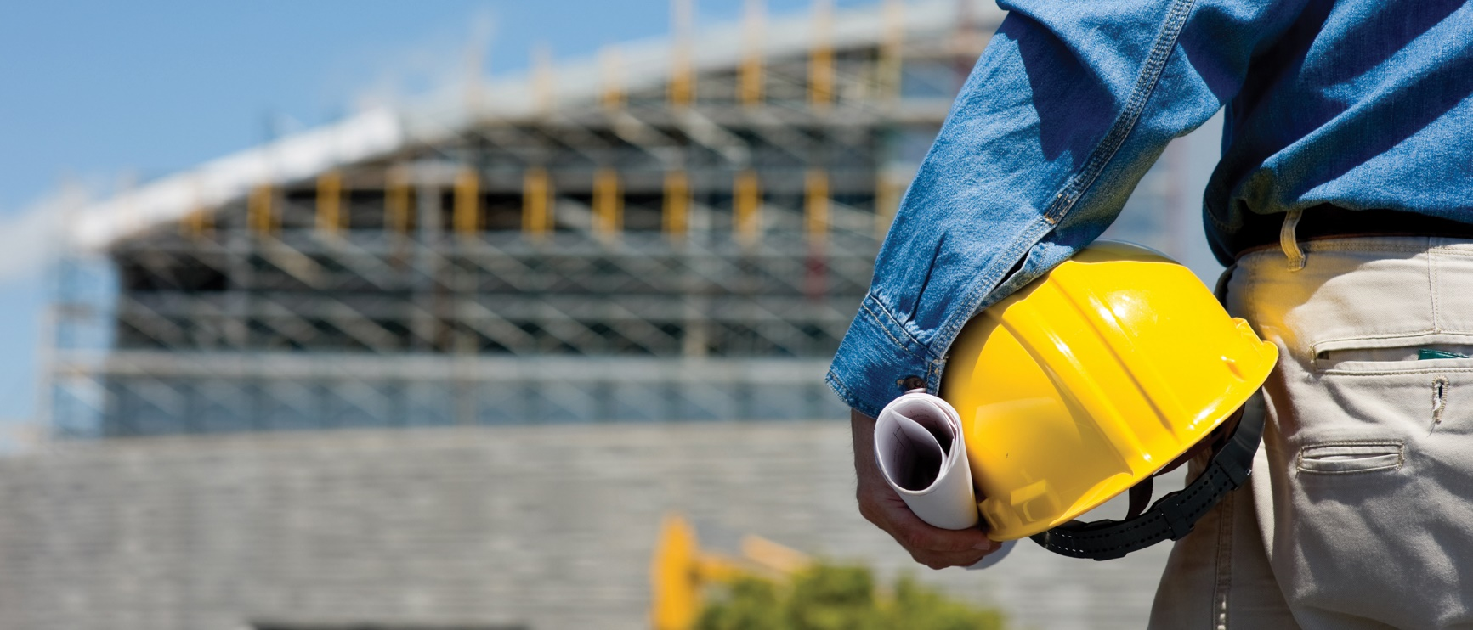
PUNTO CLAVE 1
Somos una empresa bien constituida que trabajamos con los mejores profesionales en el ramo, los cual nos avala durante todo el proceso de la construcción.

PUNTO CLAVE 2
Contamos con un amplio conocimiento en cuanto a materiales, acabados, soluciones constructivas, y por supuesto, los acabados decorativos

 | No | Descripcion | Tiempo [Dias] |  |  | Precio [por hora] |  |  | Precio Total
 | 1 | Inspeccionar y revisar la documentación del proyecto. | 2 |  |  | S/ 50.00 |  |  | S/ 800.00
 | 2 | Entregar documentación relacionada con la seguridad. | 3 |  |  | S/ 105.00 |  |  | S/ 2,520.00
 | 3 | Permisos: Zonificación, ambientales | 1 |  |  | S/ 30.00 |  |  | S/ 240.00
 | 4 | Configuración del equipo | 1 |  |  | S/ 50.00 |  |  | S/ 400.00
 | 5 | Descripción aquí
 | 6 | Descripción aquí
 | 7 | Descripción aquí
 | 8 | Descripción aquí
 | 9 | Descripción aquí
 | 10 | Descripción aquí

 | Esta cotización es para completar el trabajo como se describe arriba. Se basa en nuestra evaluación del uso de los recursos físicos, humanos, financieros y de información necesaria para completar el trabajo. |  |  |  |  |  | Costo Total
 |  |  |  |  |  |  | S/ 3,960.00

 |  |  |  |  |  |  |  | IGV |  | 18%

 | Comentarios
 | Comentarios aqui. |  |  |  |  |  |  |  |  | TOTAL
 |  |  |  |  |  | S/ 4,672.80

 | FIRMA DEL CLIENTE

